상품제안서
VIP골드 볼마커set | 상품코드: S14160

 |  |  |  |  |  |  | 02-713-8555 | www.synergygift.co.kr
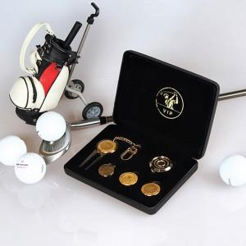

【상세/제작정보】 | VIP용 볼마커 세트

【인쇄/포장옵션】 | / 포장불가능

【공급단가】 | 수량 | 12~ | 50~ | 100~ | 500~ | 1,000~
*VAT별도 | 단가 | 47,250원 | 45,500원 | 43,750원 | 42,000원 | 40,950원

【상품 URL】 | https://www.synergygift.co.kr:443/src/goods_detail.php?gdno=5701

